상품제안서
나빌레라 고급 316 텀블러 (훈민정음) 500ml 명장 장춘철 作 | 상품코드: F24519

 |  |  |  |  |  |  | 02-412-0044 | www.easy1.co.kr
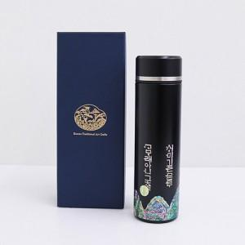

【상세/제작정보】 | <p><span style="background-color: rgb(255, 255, 255); font-family: dotum; font-size: 13px;">보자기포장 9,000원vat별도</span></p><p>** 100개 미만주문시 고객센터 02-412-0044 로 문의 부탁드립니다!!</p><p>** 주문전 재고확인 필수입니다!!</p><p>** 무료배송&nbsp;</p><p>​</p>

【인쇄/포장옵션】 | 실크, 패드인쇄 / 포장지포장

【공급단가】 | 수량 | 30~ | 50~ | 100~ | 300~ | 500~
*VAT별도 | 단가 | 34,200원 | 33,100원 | 32,200원 | 31,100원 | 30,500원

【상품 URL】 | https://dev.easy1.co.kr:443/src/goods_detail.php?gdno=24519

